Gráfico 1
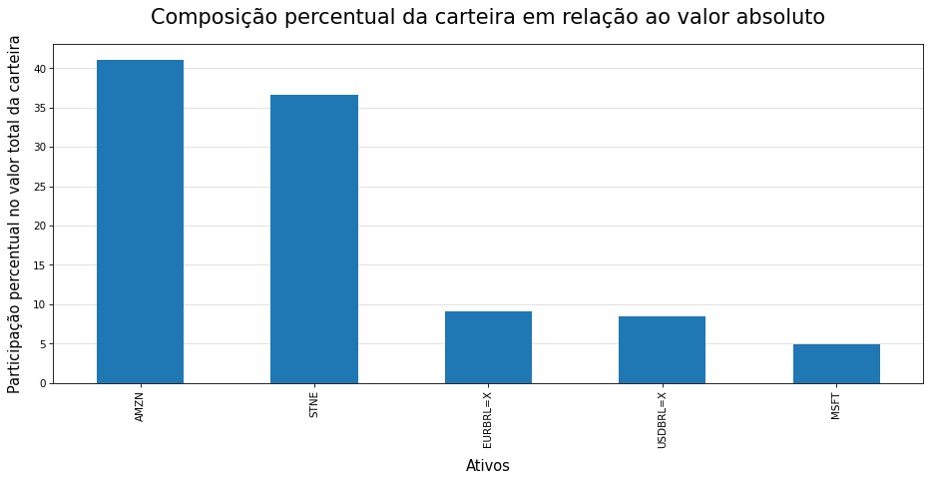

Gráfico 2
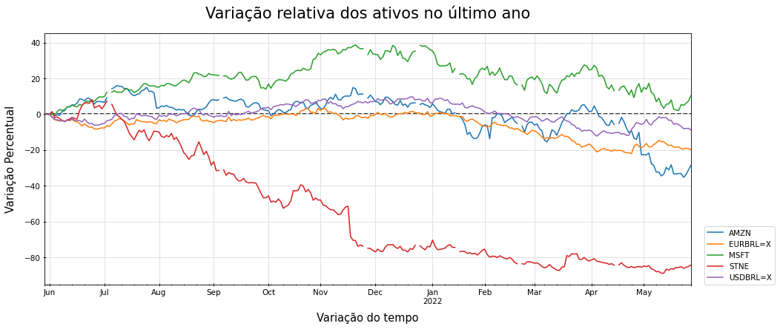

Gráfico 3
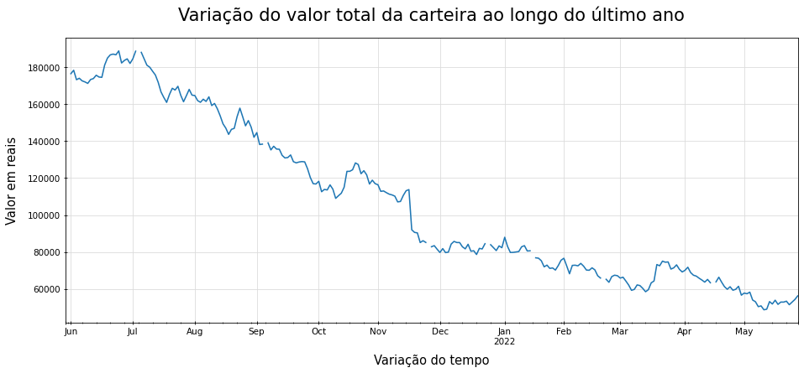

QR Code
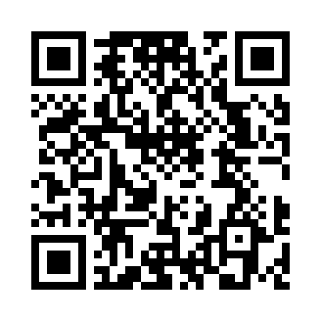
Aponte a câmera do celular para o QR Code abaixo e confira o valor total da sua carteira:

